截图附件
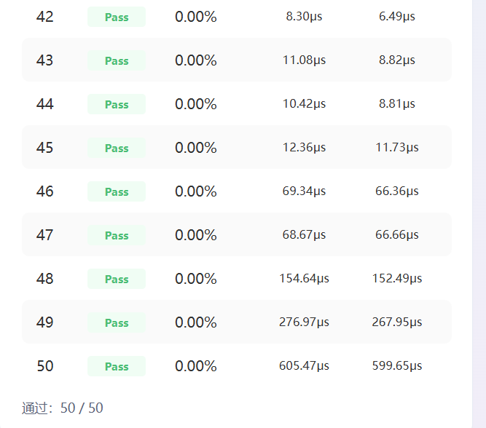
TruncateDiv 自验证截图附件

截图 1：CANNJudge 用例通过数截图（50/50 全部通过）

